день 1
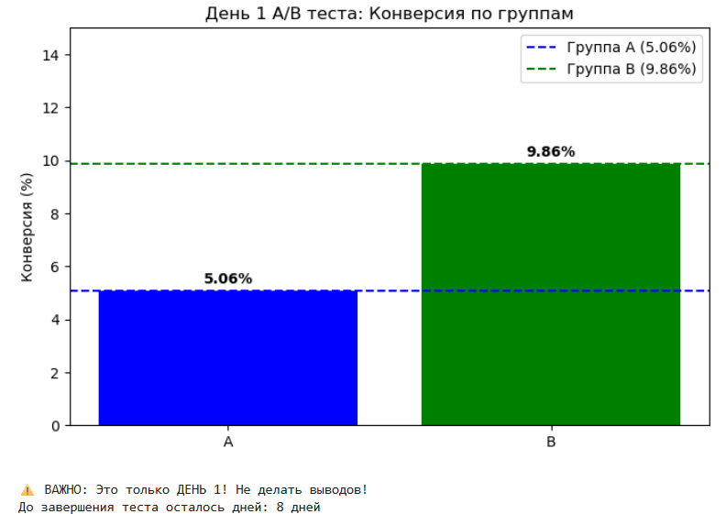
test_day | date | group_name | visitors | purchases | conversion_rate | avg_revenue
1 | 2026-04-20 | A | 79 | 4 | 5.06 | 27.29
1 | 2026-04-20 | B | 71 | 7 | 9.86 | 54.25

📅 ДЕНЬ 1 (2026-04-20)

Статус: Тест продолжается
Накоплено данных: 150 пользователей из 1250 необходимых (12%)
До цели: осталось ~1100 пользователей (≈ 8 дней)

Наблюдения:
- Конверсия B выше, чем A (9.86% vs 5.06%)
- Средний чек в B в 2 раза выше (54.25 vs 27.29)
- Поведенческие метрики не отличаются

Действия:
- Не останавливать тест
- Продолжить сбор данных
- Следующая проверка: 21/04

день2
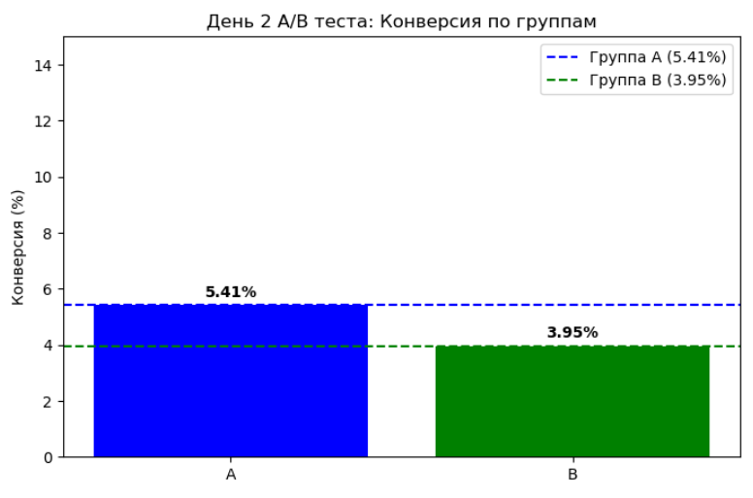
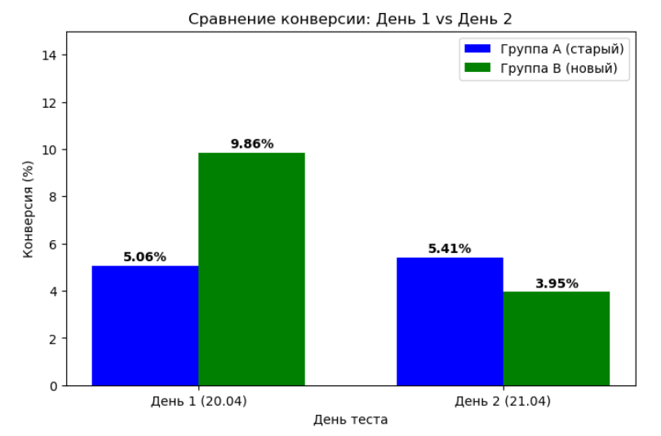
test_day | date | group_name | visitors | purchases | conversion_rate | avg_revenue
2 | 2026-04-21 | A | 74 | 4 | 5.41 | 27.98
2 | 2026-04-21 | B | 76 | 3 | 3.95 | 22.69

📅 ДЕНЬ 2 (2026-04-21)
Статус: Тест продолжается
Накоплено: 300/1250 (24%)
До цели: ~950 пользователей (~7 дней)

Данные дня:
- A: 74 чел / 4 пок / 5.41%
- B: 76 чел / 3 пок / 3.95%

Накоплено:
- A: 153 чел / 8 пок / 5.23%
- B: 147 чел / 10 пок / 6.80%
- Разница: +1.57 п.п.
- Прирост: +30.1%

Прогресс набора:
- A: 24.5% (153/625)
- B: 23.5% (147/625)

Наблюдения:
- B показала сильное падение (9.86% → 3.95%) — нормально для малой выборки
- A стабильна (~5%)
- Средний чек B в 2 раза выше

Действия:
- Продолжать тест
- Следующая проверка: 22.04 (день 3)

📋 Действия

- Не останавливать тест
-Продолжить сбор данных
- Следующая проверка: 22.04.2026 (день 3)
- Следить за накопленной конверсией B (цель ~9%)

день3
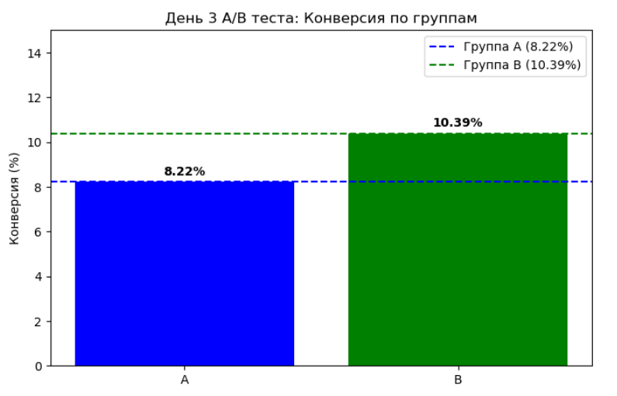
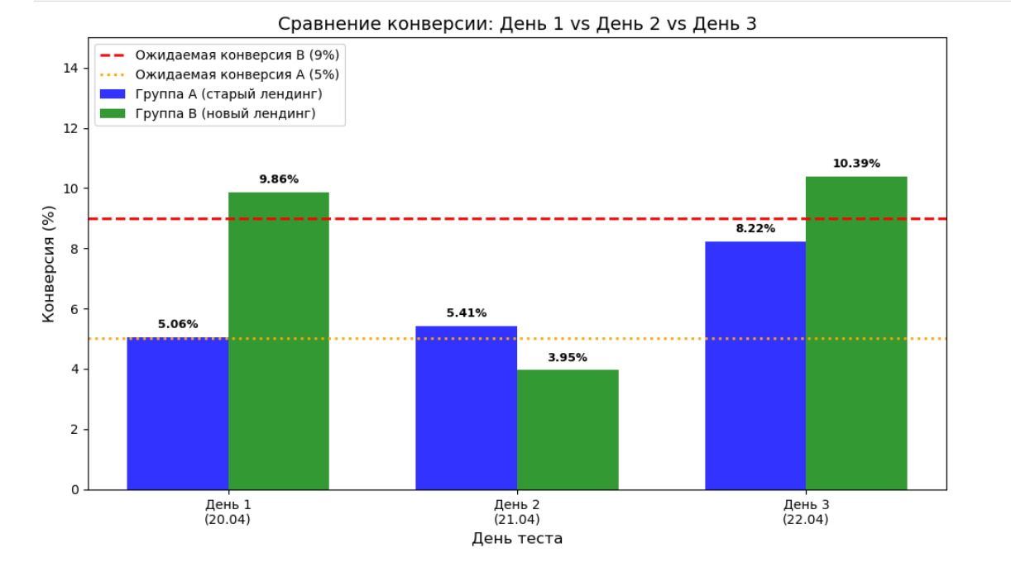
test_day | date | group_name | visitors | purchases | conversion_rate | avg_revenue
3 | 2026-04-22 | A | 73 | 6 | 8.22 | 44.41
3 | 2026-04-22 | B | 77 | 8 | 10.39 | 58.47

📅 ДЕНЬ 3 (2026-04-22)

Статус: Тест продолжается
Накоплено: 450/1250 (36%)
До цели: осталось ~800 пользователей (~6 дней)

Данные дня:
- A: 73 чел / 6 пок / 8.22%
- B: 77 чел / 8 пок / 10.39%

Накоплено:
- A: 226 чел / 14 пок / 6.19%
- B: 224 чел / 18 пок / 8.04%
- Разница: +1.85 п.п.
- Прирост: +29.9%

Прогресс набора:
- A: 36.2% (226/625)
- B: 35.8% (224/625)

Наблюдения:
- Группа A показала аномально высокую конверсию (8.22% при ожидаемых 5%)
- Это подчеркивает опасность малых выборок
- Накопленная конверсия B: 8.04% (движется к 9%)
- Обе группы показывают высокую волатильность

Действия:
- Продолжать тест
- Следующая проверка: 23.04 (день 4)

день4
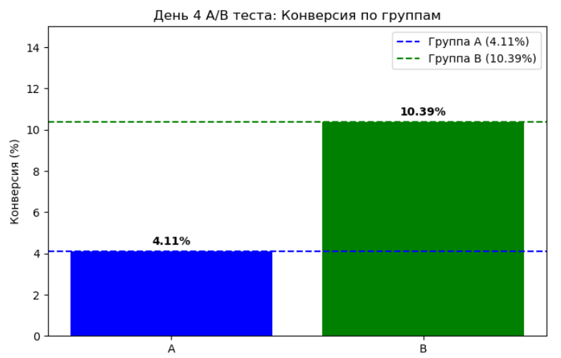
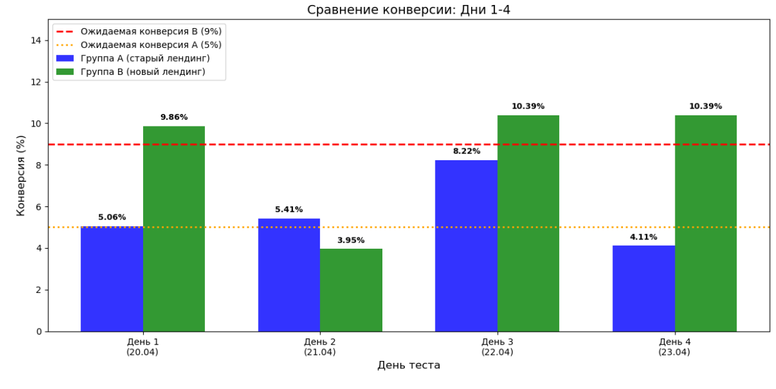
test_day | date | group_name | visitors | purchases | conversion_rate | avg_revenue
4 | 2026-04-23 | A | 73 | 3 | 2026-11-04 | 24.37
4 | 2026-04-23 | B | 77 | 8 | 10.39 | 51.11

📅 ДЕНЬ 4 (2026-04-23)

Статус: Тест продолжается
Накоплено: 600/1250 (48%)
До цели: осталось ~650 пользователей (~5 дней)

Данные дня:
- A: 73 чел / 3 пок / 4.11%
- B: 77 чел / 8 пок / 10.39%

Накоплено:
- A: 299 чел / 17 пок / 5.69%
- B: 301 чел / 26 пок / 8.64%
- Разница: +2.95 п.п.
- Прирост: +51.8%

Прогресс набора:
- A: 47.8% (299/625)
- B: 48.2% (301/625)

Наблюдения:
- Группа A вернулась к ожидаемой конверсии (4.11%)
- Группа B снова показала высокий результат (10.39%)
- Накопленная конверсия B: 8.64% (приближается к 9%)
- Накопленная конверсия A: 5.69% (приближается к 5%)
- Разница увеличилась до 2.95 п.п.

Действия:
- Продолжать тест
- Следующая проверка: 24.04 (день 5)

день5
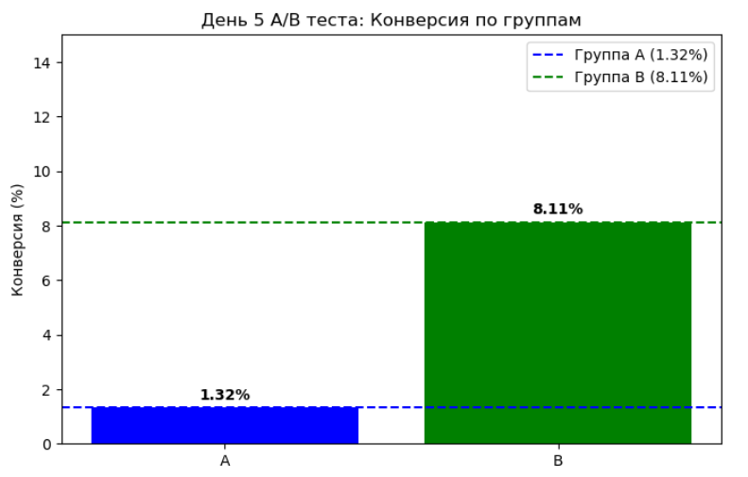
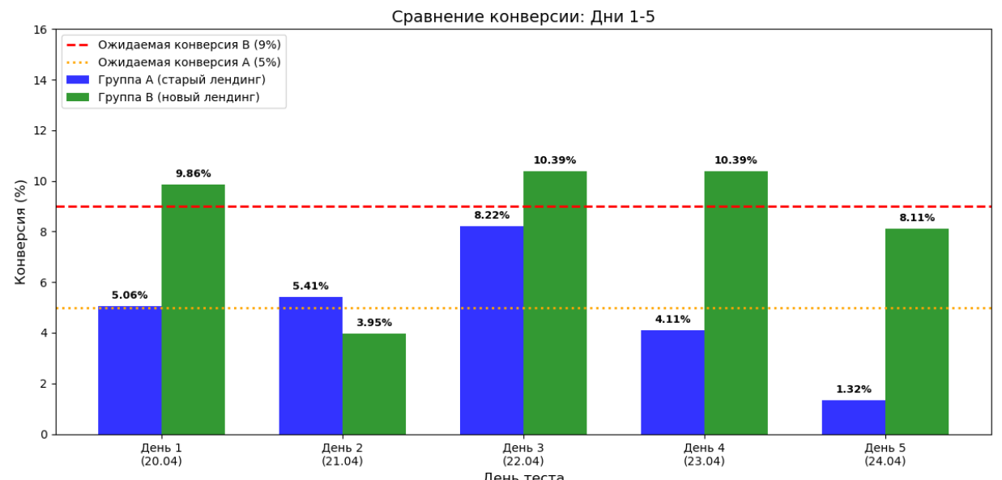
test_day | date | group_name | visitors | purchases | conversion_rate | avg_revenue
5 | 2026-04-24 | A | 76 | 1 | 1.32 | 7.70
5 | 2026-04-24 | B | 74 | 6 | 2026-11-08 | 47.09

📅 ДЕНЬ 5 (2026-04-24)

Статус: Тест продолжается
Накоплено: 750/1250 (60%)
До цели: осталось ~500 пользователей (~4 дня)

Данные дня:
- A: 76 чел / 1 пок / 1.32% (аномально низко)
- B: 74 чел / 6 пок / 8.11%

Накоплено:
- A: 375 чел / 18 пок / 4.80%
- B: 375 чел / 32 пок / 8.53%
- Разница: +3.73 п.п.
- Прирост: +77.7%

Прогресс набора:
- A: 60.0% (375/625)
- B: 60.0% (375/625)

Наблюдения:
- Группа A показала аномально низкую конверсию (1.3%)
- Это нормально для малой выборки (случайность)
- Накопленная конверсия A снизилась незначительно (5.69% до 4.80%)
- Группа B сохраняет стабильно высокие показатели
- Разница увеличилась до 3.73 п.п.

Действия:
- Продолжать тест
- Следующая проверка: 25.04 (день 6)

день6
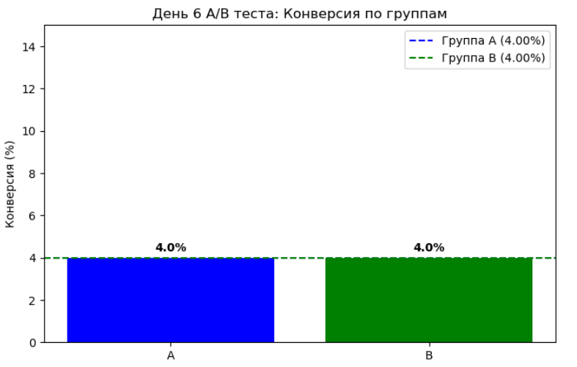
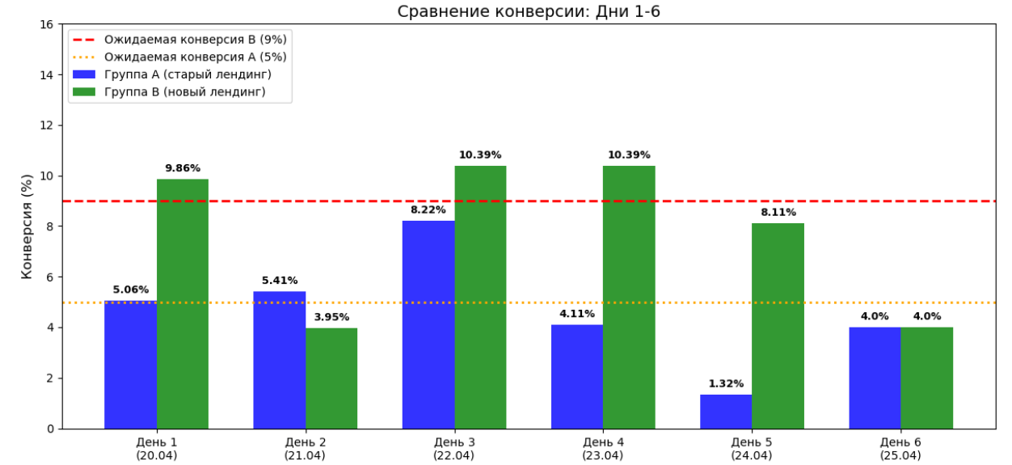
test_day | date | group_name | visitors | purchases | conversion_rate | avg_revenue
6 | 2026-04-25 | A | 75 | 3 | 4.00 | 34.10
6 | 2026-04-25 | B | 75 | 3 | 4.00 | 27.14

📅 ДЕНЬ 6 (2026-04-25)

Статус: Тест продолжается
Накоплено: 900/1250 (72%)
До цели: осталось ~350 пользователей (~3 дня)

Данные дня:
- A: 75 чел / 3 пок / 4.00%
- B: 75 чел / 3 пок / 4.00%

Накоплено:
- A: 450 чел / 21 пок / 4.67%
- B: 450 чел / 35 пок / 7.78%
- Разница: +3.11 п.п.
- Прирост: +66.6%

Прогресс набора:
- A: 72.0% (450/625)
- B: 72.0% (450/625)

Наблюдения:
- Обе группы показали одинаковую конверсию (4.0%)
- Накопленная конверсия B: 7.78% (снижение с 8.53%)
- Накопленная конверсия A: 4.67% (снижение с 4.80%)
- Разница сократилась до 3.11 п.п.

Действия:
- Продолжать тест
- Следующая проверка: 26.04 (день 7)

день 7
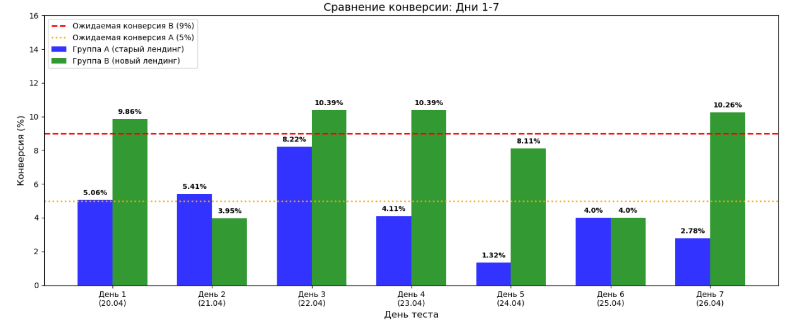
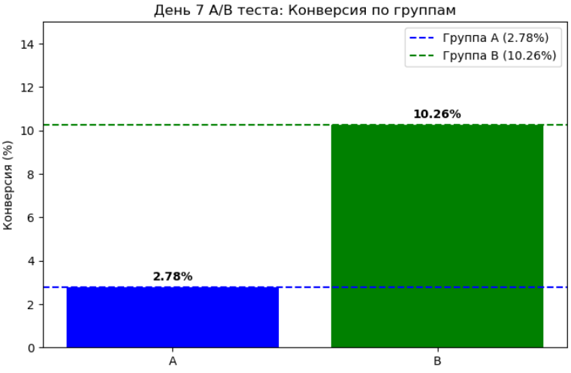
test_day | date | group_name | visitors | purchases | conversion_rate | avg_revenue
7 | 2026-04-26 | A | 72 | 2 | 2.78 | 2026-12-09
7 | 2026-04-26 | B | 78 | 8 | 10.26 | 50.33

📅 ДЕНЬ 7 (2026-04-26)

Статус: Тест продолжается
Накоплено: 1050/1250 (84%)
До цели: осталось ~200 пользователей (~2 дня)

Данные дня:
- A: 72 чел / 2 пок / 2.78%
- B: 78 чел / 8 пок / 10.26%

Накоплено:
- A: 522 чел / 23 пок / 4.41%
- B: 528 чел / 43 пок / 8.14%
- Разница: +3.73 п.п.
- Прирост: +84.6%

Прогресс набора:
- A: 83.5% (522/625)
- B: 84.5% (528/625)

Наблюдения:
- Группа B показала высокий результат (10.26%)
- Группа A показала низкий результат (2.78%)
- Накопленная конверсия B выросла до 8.14%
- Разница увеличилась до 3.73 п.п.

Действия:
- Продолжать тест
- Следующая проверка: 27.04 (день 8)

день8
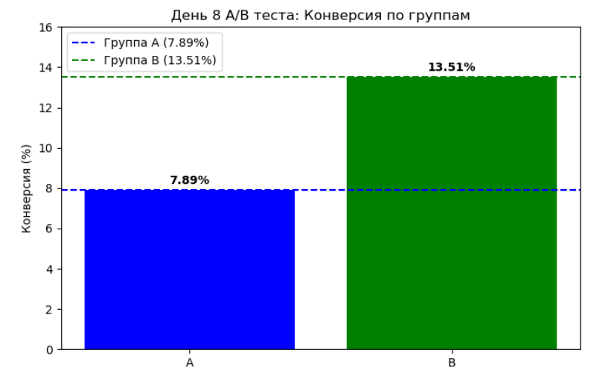
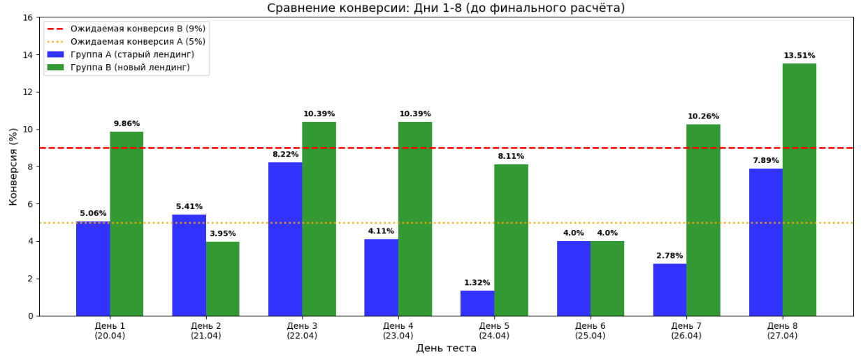
test_day | date | group_name | visitors | purchases | conversion_rate | avg_revenue
8 | 2026-04-27 | A | 76 | 6 | 7.89 | 54.52
8 | 2026-04-27 | B | 74 | 10 | 13.51 | 67.75

📅 ДЕНЬ 8 (2026-04-27) —

Статус:Тест продолжается
Накоплено: 1200/1250 (96%)
Целевой объем: практически достигнут

Данные дня:
- A: 76 чел / 6 пок / 7.89%
- B: 74 чел / 10 пок / 13.51%

ФИНАЛЬНЫЕ НАКОПЛЕННЫЕ РЕЗУЛЬТАТЫ:
- A: 598 чел / 29 пок / 4.85%
- B: 602 чел / 53 пок / 8.80%
- Разница: +3.95 п.п.
- Относительный прирост: +81.4%

Прогресс набора:
- A: 95.7% (598/625)
- B: 96.3% (602/625)

Наблюдения:
- Группа B показала лучший результат за весь тест (13.51%)
- Группа A также показала хороший результат (7.89%)
- Финальная конверсия B: 8.80% (близко к ожидаемым 9%)
- Финальная конверсия A: 4.85% (близко к ожидаемым 5%)

день9
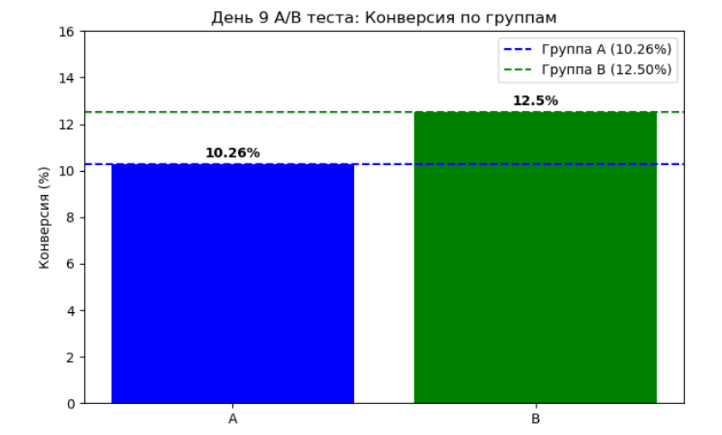
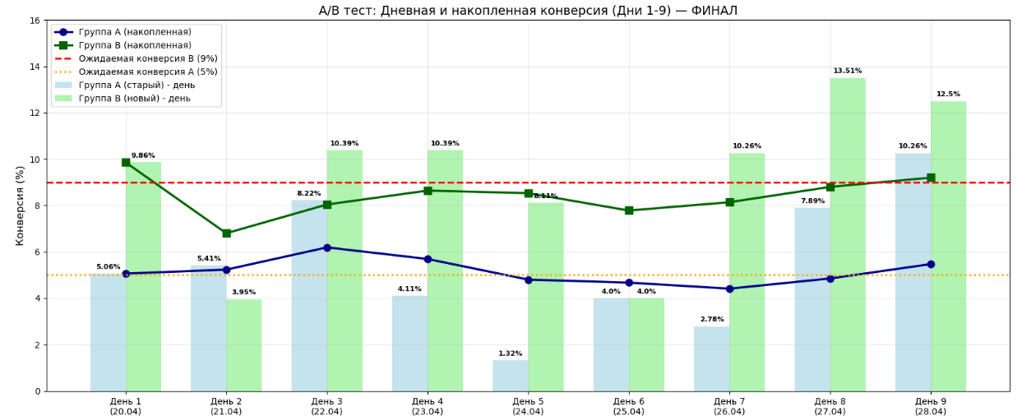
test_day | date | group_name | visitors | purchases | conversion_rate | avg_revenue
9 | 2026-04-28 | A | 78 | 8 | 10.26 | 66.66
9 | 2026-04-28 | B | 72 | 9 | 12.50 | 83.12

📅 ДЕНЬ 9 (2026-04-28) — ФИНАЛЬНЫЙ ДЕНЬ ТЕСТА

Статус: ✅ ТЕСТ ЗАВЕРШЕН (целевой объем достигнут)

Данные дня:
- Группа A: 78 чел / 8 пок / 10.26%
- Группа B: 72 чел / 9 пок / 12.50%

Накопленные результаты после дня 9:
- Группа A: 676 чел / 37 пок / 5.47%
- Группа B: 674 чел / 62 пок / 9.20%
- Разница: +3.73 п.п.
- Относительный прирост: +68.2%

Прогресс набора (цель 625):
- Группа A: 108.2% (676/625) ✅ ПЕРЕВЫПОЛНЕНА
- Группа B: 107.8% (674/625) ✅ ПЕРЕВЫПОЛНЕНА

Наблюдения за день 9:
- Обе группы показали рекордные результаты
- Группа A: 10.26% (максимум за тест)
- Группа B: 12.50% (второй максимум после дня 8)
- Конверсия B выше A на 2.24 п.п. в этот день

Итог по тесту:
- ✅ Целевой объем (625) достигнут и превышен
- ✅ Разница стабильна на уровне +3.7 п.п.
- ✅ Новый лендинг уверенно опережает старый

